duplicaten deel 2
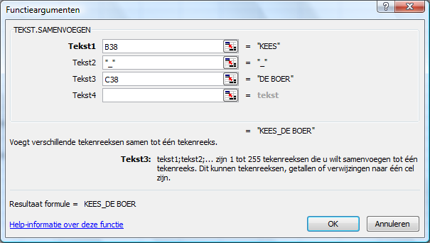
DUPLICATEN BINNEN VERTIKAAL ZOEKEN, DEEL 2

VERTIKAAL ZOEKEN KAN OOK EEN NIET GEWENST DUPLICATEN PROBLEEM HEBBEN. IN HET VOORGAANDE VOORBEELD ZAGEN
WE EEN VOORBEELD VAN EEN UNIEKE SLEUTEL / ZOEKWAARDE (ONZE KEES) DIE TWEE RESULTAAT WAARDES GAF.
ZODRA ER ECHTER MEERDERE KEEZEN ZIJN HEBBEN WE EEN KEEZEN PROBLEEM EN ZAL VERTIKAAL ZOEKEN NIET LANGER WERKEN.
VERTIKAAL ZOEKEN GEEFT DAN GEEN FOUTMELDING EN ZELFS GEEN WAARSCHUWING!!!!
DUS EIGENLIJK ZOU JE VERTIKAAL ZOEKACTIE DIENEN TE BEGINNEN MET ROUTINES OM TE CONTROLEREN OF JE ZOEKWAARDE
DAN WEL SLEUTELWAARDE UNIEK IS. HOE DAT KAN LAAT IK ELDERS ZIEN.
IK GEEF HIER EEN VOORBEELD VAN WAAR HET FOUT GAAT EN LAAT EEN OPLOSSING ZIEN
(WEDEROM HET, AANGEPASTE, VOORBEEELD VAN VERSCHULDIGDE CONTRIBUTIE EN ONTVANGSTEN)

VOORBEELD VAN NIET UNIEKE SLEUTELS:

LIJST 1, VERSCHULDIGDE BEDRAGEN |  |  |  | LIJST 2, ONTVANGEN BEDRAGEN
VOORNAAM | ACHTERNAAM | VERSCHULDIGD |  | VOORNAAM | ACHTERNAAM | ONTVANGEN
KEES | DE BOER | 110 |  | KEES | DE BOER | 110
KEES | DE VRIES | 120 |  | KEES | DE VRIES | 120
FRANK | BAKKER | 130 |  | FRANK | BAKKER | 130
FREEK | DE OUDE | 140 |  | FREEK | DE OUDE | 140
FRANK | ANDERSEN | 150 |  | FRANK | ANDERSEN | 150

IEDEREEN HEEFT DUS VOLLEDIG BETAALD MAAR DAT BLIJKT NIET UIT VERTIKAAL ZOEKEN,
KEES EN FRANK KOMEN TWEE MAAL VOOR, VERTIKAAL ZOEKEN GAAT NU VREEMDE RESULTATEN GEVEN:

VOORNAAM | ACHTERNAAM | VERSCHULDIGD | OPGEZOCHT ONTVANGEN BEDRAG
KEES | DE BOER | 110 | 110
KEES | DE VRIES | 120 | 110 | <<<<<< GAAT FOUT, ER WORDT IMMERS GEZOCHT OP KEES EN VERT ZOEKEN
FRANK | BAKKER | 130 | 130 |  | STOPT BIJ DE EERSTE HIT
FREEK | DE OUDE | 140 | 140
FRANK | ANDERSEN | 150 | 130 | <<<<<< GAAT FOUT, ER WORDT IMMERS GEZOCHT OP KEES EN VERT ZOEKEN
 |  |  |  |  | STOPT BIJ DE EERSTE HIT

DE OPLOSSING IS NU EEN UNIEKE SLEUTEL TE GAAN BOUWEN. DIT KAN VOOR EN ACHTERNAAM COMBINATIE ZIJN.
KAN OOK COMBINATIE ZIJN VAN VOOR EN ACHTERNAAM EN WOONPLAATS DAN WEL GEBOORTEDATUM.

VOORNAAM | ACHTERNAAM | SLEUTEL | VERSCHULDIGD |  | VOORNAAM | ACHTERNAAM | SLEUTEL | ONTVANGEN
KEES | DE BOER | KEES_DE BOER | 110 |  | KEES | DE BOER | KEES_DE BOER | 110
KEES | DE VRIES | KEES_DE VRIES | 120 |  | KEES | DE VRIES | KEES_DE VRIES | 120
FRANK | BAKKER | FRANK_BAKKER | 130 |  | FRANK | BAKKER | FRANK_BAKKER | 130
FREEK | DE OUDE | FREEK_DE OUDE | 140 |  | FREEK | DE OUDE | FREEK_DE OUDE | 140
FRANK | ANDERSEN | FRANK_ANDERSEN | 150 |  | FRANK | ANDERSEN | FRANK_ANDERSEN | 150

DE SLEUTEL IS IN CEL D39 GEMAAKT DOOR DE FUNCTIE "TEKST.SAMENVOEGEN", ZIE SCREENSHOT HIERONDER. JE KAN HET OOK MET "&" TEKEN INVOEREN. (CEL D40)
OM EEN EN ANDER LEESBAAR TE HOUDEN VERDIENT HET AANBEVELING EEN UNDERSCORE " _" TUSSEN DE ELEMENTEN TE PLAATSEN

NU WERKT EEN EN ANDER WEL GOED:

VOORNAAM | ACHTERNAAM | SLEUTEL | VERSCHULDIGD | OPGEZOCHT ONTVANGEN
KEES | DE BOER | KEES_DE BOER | 110 | 110
KEES | DE VRIES | KEES_DE VRIES | 120 | 120 | <<<<<<< NU GAAT IE WEL GOED
FRANK | BAKKER | FRANK_BAKKER | 130 | 130
FREEK | DE OUDE | FREEK_DE OUDE | 140 | 140
FRANK | ANDERSEN | FRANK_ANDERSEN | 150 | 150 | <<<<<<< NU GAAT IE WEL GOED

